GUI
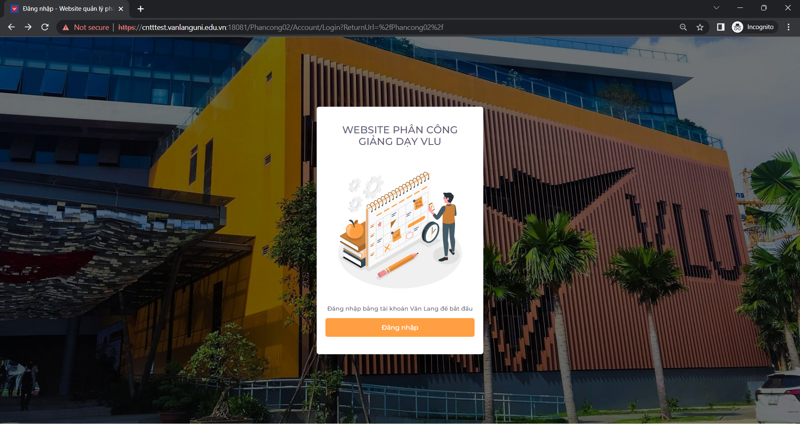

 | Chức năng này dùng để đăng nhập vào trang web phân công giảng dạy. Chức năng này được thực hiển bởi cả ba role: chủ nhiệm khoa, giảng viên bộ môn, giảng viên. Nhưng ở F.1.1 chỉ sử dụng với vai trò chủ nhiệm khoa. Chức năng này có mối quan hệ với các chức năng: - Quản lý học kỳ (vì chỉ có chủ nhiệm khoa mới có thể quản lý học kỳ) - Quản lý người dùng (vì chỉ có chủ nhiệm khoa mới có thể quản lý người dùng)

NO. | INPUT FIELD | DESCRIPTION | CONSTRAINTS
1 | Button "ĐĂNG NHẬP" | Khi click vào thì sẽ chuyển đến trang đăng nhập bằng tài khoản do trường Văn Lang cấp. | KHÔNG
2

Những ràng buộc khác (Nếu có):
1 | Phải đăng nhập bằng email của ban chủ nhiệm khoa.

